关系图
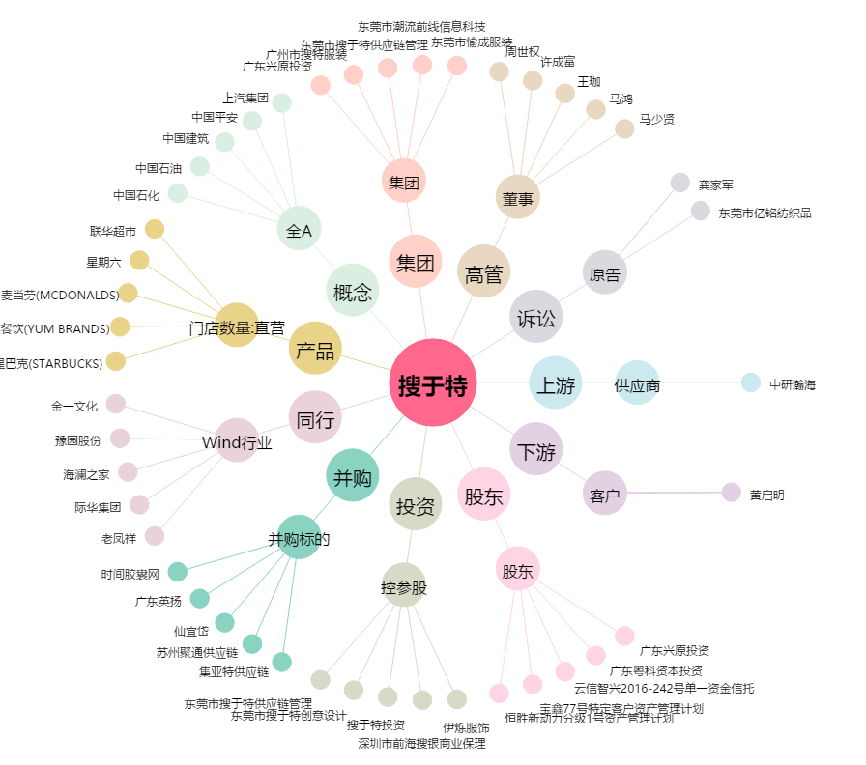
搜于特[002503.SZ] - 关系概览图

